서재 미니게임 구상
이미지 | 내용 |  | 이미지
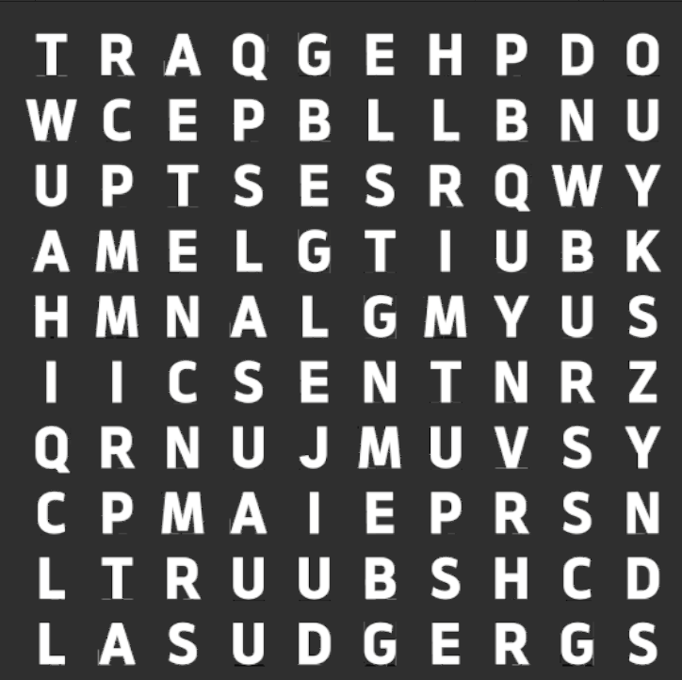 | <- 현재 서재 미니게임에 대한 이미지이다 | Her Trees : The Puzzle House 참조할 게임에 이미지이다-> | 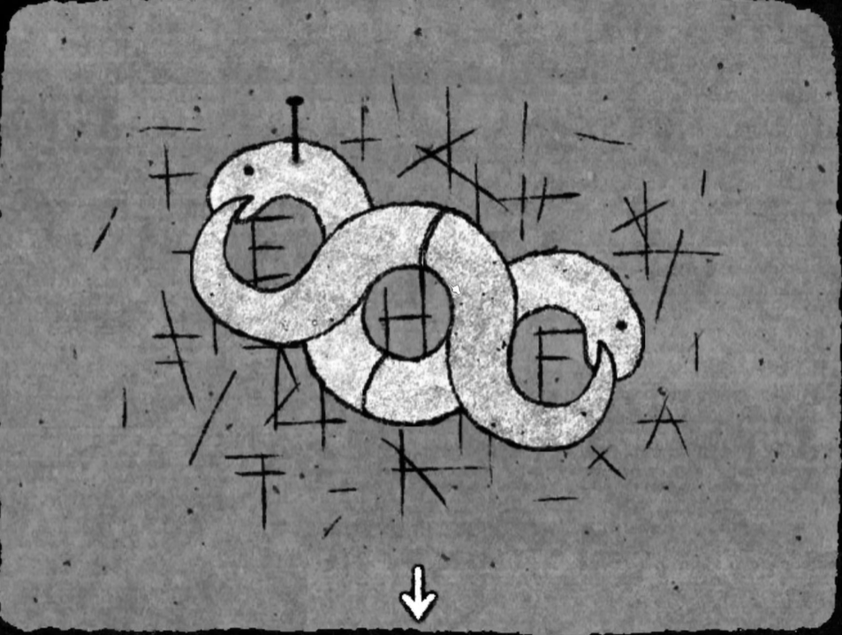
 | 낮말퍼즐 방식으로 진행되는 방식이다. | 특수한 기물을 활용하여 퍼즐을 푸는 방식이다.
 | 변경점으로 먼저 왼쪽 이미지에 알파벳에 배치를 변경하고 오른쪽 이미지처럼 특수 기물을 활용하여 직관적인 힌트를 제공하여 가독성을 높이 퍼즐에 대한 흥미를 유발하고 난이도를 완화시키는 것이 가능하다.

